ステージ仕様
Press Cube_仕様書_ステージ

仕様書：ステージ仕様

トップページ
 | ステージの仕様
リソース

ステージの大きさは縦11マス*横19マス＝２０９マス
上下左右のいずれか、２～４方向の壁側は鉄板でおおわれている。
画面サイズは縦1056*横1824
ステージ仕様 | 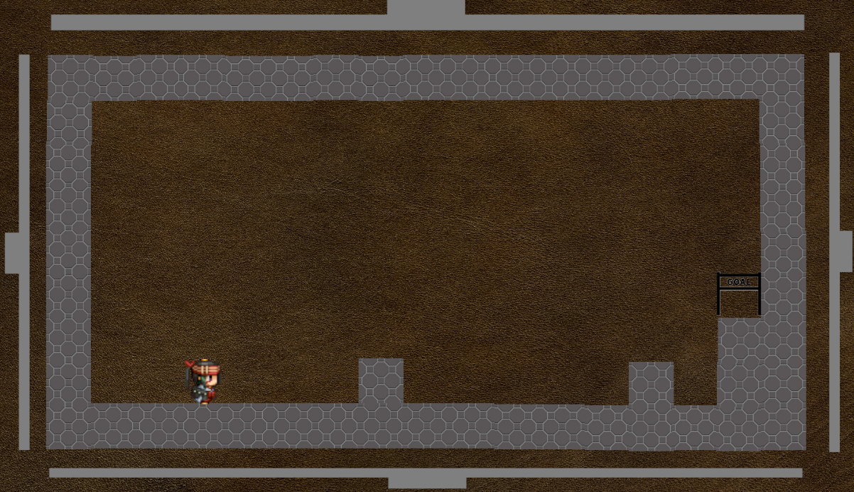

ステージ１～５

ステージ６～１０

レイアウト

１１マス

１９マス
１マス＝96*96pixel

ステージを作成する際に自由にオブジェクトを配置する事の出来る領域は、
（縦１１マス*横１９マス）ー（鉄板：縦１マス*横１７マス）* n or （鉄板：縦１１マス*横１マス）* n
＝１５７マス ～ １８７マス n = 0～2 (上下or左右の鉄板数)
画面サイズは縦864*横1632 ～ 縦1056*横1824
 | 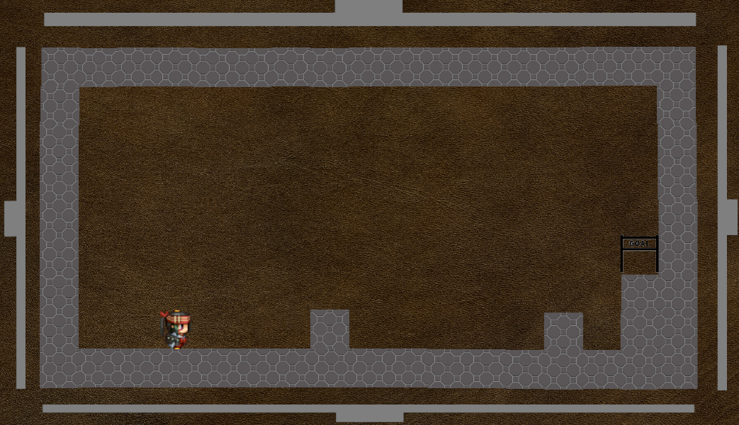

この網掛けの部分（=191マス）(最大)
この網掛けの部分（=157マス）(最小)

１１マス
９マス

１７マス
１７マス

プレイヤーの開始位置、ゴールも自由に設置できる。
鉄板でプレスする手順やプレスのタイミング、思考性によって難易度を設ける。

ステージ１～５
Press Cube_仕様書_ステージ

仕様書：ステージ１～５

トップページ
 | ステージ１
リソース

ステージ仕様
 |  |  | 1 | 2 | 3 | 4 | 5 | 6 | 7 | 8 | 9 | 10 | 11 | 12 | 13 | 14 | 15 | 16 | 17 | 18 | 19 | ステージ概要・説明・目的・難易度
ステージ１～５ |  | 1

ステージ６～１０ |  | 2 |  |  |  |  |  |  |  |  |  |  |  |  |  |  |  |  |  |  |  | ・難易度【★☆☆☆☆】 ・初級レベルのステージを実装する ・操作の基本的な部分やこのゲームの攻略の基本を学び、 復習できるステージとする。 ・ジャンプとプレスを使ってクリアできるステージ

レイアウト |  | 3

 |  | 4

プレスする事でできる事を教える
 |  | 5

ジャンプできる事を教える
 |  | 6

2.プレス
 |  | 7
1.ジャンプ
 |  | 8

 |  | 9 |  |  |  | P

 |  | 10

 |  | 11

･･･【Ｐ】プレイヤー開始位置
S
･･･【■】スイッチブロック(ON状態)

･･･【■】移動ブロック
･･･【■】透過ブロック(OFF状態)

･･･【■】固定ブロック
･･･【■】透過ブロック(ON状態)

･･･【■】スイッチブロック(OFF状態)
･･･【■】針
･･･【■】ゴール
S

･･･【■】波
･･･【■】鉄板
･･･【 】何も無し

 | ステージ２

 |  |  | 1 | 2 | 3 | 4 | 5 | 6 | 7 | 8 | 9 | 10 | 11 | 12 | 13 | 14 | 15 | 16 | 17 | 18 | 19 | ステージ概要・説明・目的・難易度
 |  | 1

 |  | 2 |  |  |  |  |  |  |  |  |  |  |  |  |  |  |  |  |  |  |  | ・難易度【★☆☆☆☆】 ・初級レベルのステージを実装する ・操作の基本的な部分やこのゲームの攻略の基本を学び、 復習できるステージとする。 ・プレスすることにより、ゴールの位置が変化することを理解してもらう ・固定ブロックの仕組みを理解してもらう。

2.プレス
 |  | 3

 |  | 4

固定ブロックがあることを教える
 |  | 5

 |  | 6

 |  | 7
1.プレス
 |  | 8

 |  | 9 |  |  |  | P

 |  | 10

 |  | 11

･･･【Ｐ】プレイヤー開始位置
S
･･･【■】スイッチブロック(ON状態)

･･･【■】移動ブロック
･･･【■】透過ブロック(OFF状態)

･･･【■】固定ブロック
･･･【■】透過ブロック(ON状態)

･･･【■】スイッチブロック(OFF状態)
･･･【■】針
･･･【■】ゴール
S

･･･【■】波
･･･【■】鉄板
･･･【 】何も無し

 | ステージ３

 |  |  | 1 | 2 | 3 | 4 | 5 | 6 | 7 | 8 | 9 | 10 | 11 | 12 | 13 | 14 | 15 | 16 | 17 | 18 | 19 | ステージ概要・説明・目的・難易度
 |  | 1

 |  | 2 |  |  |  |  |  |  |  |  |  |  |  |  |  |  |  |  |  |  |  | ・難易度【★☆☆☆☆】 ・初級レベルのステージを実装する ・操作の基本的な部分やこのゲームの攻略の基本を学び、 復習できるステージとする。 ・スイッチブロックと透過ブロックの仕組みについて、理解してもらう ・針に触れるとゲームオーバーになることを理解してもらう。

 |  | 3

 |  | 4
透過ブロックがあることを教える
 |  | 5

 |  | 6 |  |  | P

 |  | 7

 |  | 8

 |  | 9

 |  | 10

 |  | 11

･･･【Ｐ】プレイヤー開始位置
S
･･･【■】スイッチブロック(ON状態)

･･･【■】移動ブロック
･･･【■】透過ブロック(OFF状態)

･･･【■】固定ブロック
･･･【■】透過ブロック(ON状態)

･･･【■】スイッチブロック(OFF状態)
･･･【■】針
･･･【■】ゴール
S

･･･【■】波
･･･【■】鉄板
･･･【 】何も無し

 | ステージ４

 |  |  | 1 | 2 | 3 | 4 | 5 | 6 | 7 | 8 | 9 | 10 | 11 | 12 | 13 | 14 | 15 | 16 | 17 | 18 | 19 | ステージ概要・説明・目的・難易度
 |  | 1
波があることを教える
 |  | 2 |  |  |  |  |  |  |  |  |  |  |  |  |  |  |  |  |  |  |  | ・難易度【★★☆☆☆】 ・初級レベルのステージを実装する ・操作の基本的な部分やこのゲームの攻略の基本を学び、 復習できるステージとする。 ・波の仕組みについて理解してもらう。 ・波と移動ブロックを使って、鉄板で同時にプレスすることでクリアできる ステージ

 |  | 3 |  | P

 |  | 4

 |  | 5

 |  | 6

 |  | 7

 |  | 8

 |  | 9

 |  | 10

 |  | 11

･･･【Ｐ】プレイヤー開始位置
S
･･･【■】スイッチブロック(ON状態)

･･･【■】移動ブロック
･･･【■】透過ブロック(OFF状態)

･･･【■】固定ブロック
･･･【■】透過ブロック(ON状態)

･･･【■】スイッチブロック(OFF状態)
･･･【■】針
･･･【■】ゴール
S

･･･【■】波
･･･【■】鉄板
･･･【 】何も無し

 | ステージ５

 |  |  | 1 | 2 | 3 | 4 | 5 | 6 | 7 | 8 | 9 | 10 | 11 | 12 | 13 | 14 | 15 | 16 | 17 | 18 | 19 | ステージ概要・説明・目的・難易度
 |  | 1

 |  | 2 |  |  |  |  |  |  |  |  |  |  |  |  |  |  |  |  |  |  |  | ・難易度【★★★☆☆】 ・初級レベルのステージの総復習を実装する ・プレスするやり方を考えて、ステージクリアを目指す。 ・移動しながら透過ブロックが起動する事を認識してもらう

 |  | 3

 |  | 4

 |  | 5

 |  | 6

 |  | 7

 |  | 8

 |  | 9 |  |  |  | P

 |  | 10

 |  | 11

･･･【Ｐ】プレイヤー開始位置
S
･･･【■】スイッチブロック(ON状態)

･･･【■】移動ブロック
･･･【■】透過ブロック(OFF状態)

･･･【■】固定ブロック
･･･【■】透過ブロック(ON状態)

･･･【■】スイッチブロック(OFF状態)
･･･【■】針
･･･【■】ゴール
S

･･･【■】波
･･･【■】鉄板
･･･【 】何も無し

ステージ６～１０
Press Cube_仕様書_ステージ

仕様書：ステージ６～１０

トップページ
 | ステージ６
リソース

ステージ仕様
 |  |  | 1 | 2 | 3 | 4 | 5 | 6 | 7 | 8 | 9 | 10 | 11 | 12 | 13 | 14 | 15 | 16 | 17 | 18 | 19 | ステージ概要・説明・目的・難易度
ステージ１～５ |  | 1

ステージ６～１０ |  | 2 |  |  |  |  |  |  |  |  |  |  |  |  |  |  |  |  |  |  |  | ・難易度【★★★☆☆】 ・中級レベルのステージを実装する。 ・左側に鉄板が２枚ある為、二重にプレスする仕組みを理解してもらう。 ・左、下、右のプレスをうまく活用することでステージを クリアすることができる。 ・プレスする順番を間違うとステージクリアすることができなくなる。

レイアウト |  | 3

 |  | 4

 |  | 5

 |  | 6

 |  | 7

 |  | 8 |  |  | P

 |  | 9

 |  | 10

 |  | 11

･･･【Ｐ】プレイヤー開始位置
S
･･･【■】スイッチブロック(ON状態)

･･･【■】移動ブロック
･･･【■】透過ブロック(OFF状態)

･･･【■】固定ブロック
･･･【■】透過ブロック(ON状態)

･･･【■】スイッチブロック(OFF状態)
･･･【■】針
･･･【■】ゴール
S

･･･【■】波
･･･【■】鉄板
･･･【 】何も無し

 | ステージ７

 |  |  | 1 | 2 | 3 | 4 | 5 | 6 | 7 | 8 | 9 | 10 | 11 | 12 | 13 | 14 | 15 | 16 | 17 | 18 | 19 | ステージ概要・説明・目的・難易度
 |  | 1

 |  | 2 |  |  |  |  |  |  |  |  |  |  |  |  |  |  |  |  |  |  |  | ・難易度【★★★☆☆】 ・中級レベルのステージを実装する。 ・透過ブロックとジャンプを駆使することでステージクリアすることができる。

 |  | 3 |  |  | P

 |  | 4

 |  | 5

 |  | 6

 |  | 7

 |  | 8

 |  | 9

 |  | 10

 |  | 11

･･･【Ｐ】プレイヤー開始位置
S
･･･【■】スイッチブロック(ON状態)

･･･【■】移動ブロック
･･･【■】透過ブロック(OFF状態)

･･･【■】固定ブロック
･･･【■】透過ブロック(ON状態)

･･･【■】スイッチブロック(OFF状態)
･･･【■】針
･･･【■】ゴール
S

･･･【■】波
･･･【■】鉄板
･･･【 】何も無し

 | ステージ８

 |  |  | 1 | 2 | 3 | 4 | 5 | 6 | 7 | 8 | 9 | 10 | 11 | 12 | 13 | 14 | 15 | 16 | 17 | 18 | 19 | ステージ概要・説明・目的・難易度
 |  | 1

 |  | 2 |  |  |  |  |  |  |  |  |  |  |  |  |  |  |  |  |  |  |  | ・難易度【★★★★☆】 ・上級レベルのステージを実装する。 ・波と移動ブロックを駆使することでステージクリアすることができる。 ・鉄板でプレスするタイミングを間違えると固定ブロックの下に移動ブロックが 配置される為、水面に浮くことができなくなる。

 |  | 3

 |  | 4

 |  | 5

 |  | 6

 |  | 7

 |  | 8 |  | P

 |  | 9

 |  | 10

 |  | 11

･･･【Ｐ】プレイヤー開始位置
S
･･･【■】スイッチブロック(ON状態)

･･･【■】移動ブロック
･･･【■】透過ブロック(OFF状態)

･･･【■】固定ブロック
･･･【■】透過ブロック(ON状態)

･･･【■】スイッチブロック(OFF状態)
･･･【■】針
･･･【■】ゴール
S

･･･【■】波
･･･【■】鉄板
･･･【 】何も無し

 | ステージ９

 |  |  | 1 | 2 | 3 | 4 | 5 | 6 | 7 | 8 | 9 | 10 | 11 | 12 | 13 | 14 | 15 | 16 | 17 | 18 | 19 | ステージ概要・説明・目的・難易度
 |  | 1

 |  | 2 |  |  |  |  |  |  |  |  |  |  |  |  |  |  |  |  |  |  |  | ・難易度【★★★★☆】 ・上級レベルのステージを実装する。 ・鉄板が左右の２つしかない為、プレスする方向が制限される。 ・移動ブロックとスイッチブロック、透過ブロックを駆使して、 左右に移動しつつ、ステージクリアを目指す。

 |  | 3

 |  | 4

 |  | 5

 |  | 6

 |  | 7

 |  | 8

 |  | 9 |  |  |  |  |  |  |  |  |  | P

 |  | 10

 |  | 11

･･･【Ｐ】プレイヤー開始位置
S
･･･【■】スイッチブロック(ON状態)

･･･【■】移動ブロック
･･･【■】透過ブロック(OFF状態)

･･･【■】固定ブロック
･･･【■】透過ブロック(ON状態)

･･･【■】スイッチブロック(OFF状態)
･･･【■】針
･･･【■】ゴール
S

･･･【■】波
･･･【■】鉄板
･･･【 】何も無し

 | ステージ１０

 |  |  | 1 | 2 | 3 | 4 | 5 | 6 | 7 | 8 | 9 | 10 | 11 | 12 | 13 | 14 | 15 | 16 | 17 | 18 | 19 | ステージ概要・説明・目的・難易度
 |  | 1

 |  | 2 |  |  |  |  |  |  |  |  |  |  |  |  |  |  |  |  |  |  |  | ・難易度【★★★★★】 ・上級レベルのステージを実装する。 ・このステージは鉄板が７個もある為、プレスをするタイミングを間違う とゲームオーバーとなる。 ・移動ブロックと固定ブロックを駆使して、ゴールに足場を作り、ステージ クリアを目指す。

 |  | 3

 |  | 4 |  |  | P

 |  | 5

 |  | 6

 |  | 7

 |  | 8

 |  | 9

 |  | 10

 |  | 11

･･･【Ｐ】プレイヤー開始位置
S
･･･【■】スイッチブロック(ON状態)

･･･【■】移動ブロック
･･･【■】透過ブロック(OFF状態)

･･･【■】固定ブロック
･･･【■】透過ブロック(ON状態)

･･･【■】スイッチブロック(OFF状態)
･･･【■】針
･･･【■】ゴール
S

･･･【■】波
･･･【■】鉄板
･･･【 】何も無し

レイアウト
Press Cube_仕様書_ステージ

仕様書：レイアウト

トップページ
 | ステージ〇〇
リソース

ステージ仕様
 |  |  | 1 | 2 | 3 | 4 | 5 | 6 | 7 | 8 | 9 | 10 | 11 | 12 | 13 | 14 | 15 | 16 | 17 | 18 | 19 | ステージ概要・説明・目的・難易度
ステージ１～５ |  | 1

ステージ６～１０ |  | 2
新規でステージを作成する場合は「レイアウト」を丸ごと
コピーしてください。
レイアウト |  | 3

 |  | 4

 |  | 5

 |  | 6

 |  | 7

 |  | 8

 |  | 9

 |  | 10

 |  | 11

･･･【Ｐ】プレイヤー開始位置
S
･･･【■】スイッチブロック(ON状態)

･･･【■】移動ブロック
･･･【■】透過ブロック(OFF状態)

･･･【■】固定ブロック
･･･【■】透過ブロック(ON状態)

･･･【■】スイッチブロック(OFF状態)
･･･【■】針
･･･【■】ゴール
S

･･･【■】波
･･･【■】鉄板
･･･【 】何も無し

